Planilha1
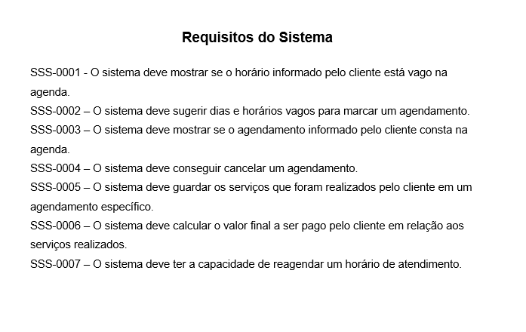
# | Características | SSS-0001 | SSS-0002 | SSS-0003 | SSS-0004 | SSS-0005 | SSS-0006 | SSS-0007
1 | Cadastro de agendamento | x | x | x | x |  | x | x
2 | Cadastro de clientes |  |  |  |  | x

